Ranking PiN_DMC>3,5T
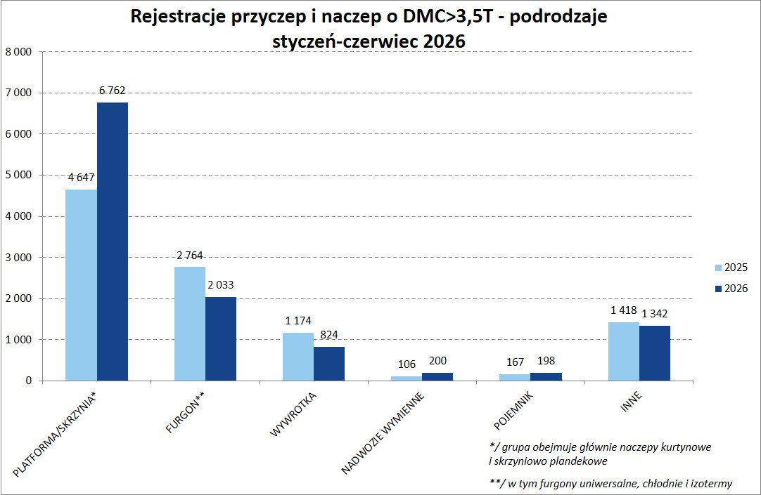
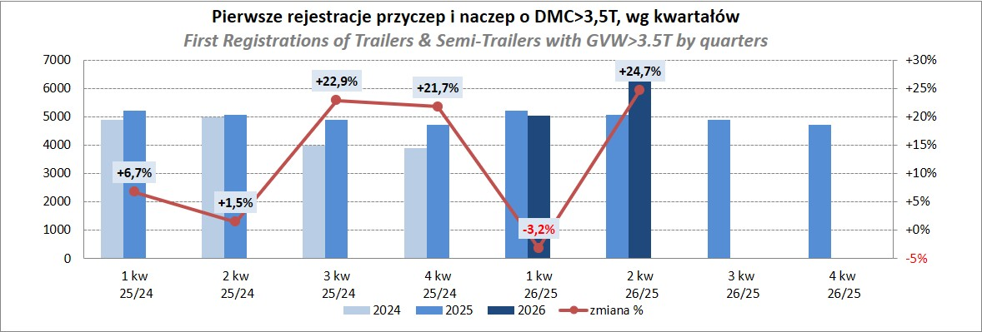
PZPM |  |  |  |  |  | 2026-07-08
Pierwsze rejestracje NOWYCH przyczep i naczep* o DMC>3,5T, udział w rynku %
First Registrations of NEW Trailers & Semi-Trailers with GVW>3.5T, Market Share %
Pozycja | Marka | Rok narastająco Styczeń - Czerwiec
 |  | YTD January - June
 |  | 2026 |  | 2025 |  | Zmiana % r/r
No. | Make
 |  | Ogółem | Udział % | Ogółem | Udział % | Change % y/y
 |  | Total | Mkt shr % | Total | Mkt shr %
1 | SCHMITZ CARGOBULL | 2,422 | 21.32% | 2,963 | 28.83% | -18.3%
2 | KRONE | 2,125 | 18.71% | 1,502 | 14.62% | 41.5%
3 | WIELTON | 1,647 | 14.50% | 1,416 | 13.78% | 16.3%
4 | KOEGEL | 1,499 | 13.20% | 1,073 | 10.44% | 39.7%
5 | WECON | 471 | 4.15% | 374 | 3.64% | 25.9%
6 | SCHWARZMUELLER | 244 | 2.15% | 237 | 2.31% | 3.0%
7 | KAESSBOHRER | 234 | 2.06% | 243 | 2.36% | -3.7%
8 | FLIEGL | 194 | 1.71% | 185 | 1.80% | 4.9%
9 | BERGER | 151 | 1.33% | 102 | 0.99% | 48.0%
10 | KEMPF | 147 | 1.29% | 118 | 1.15% | 24.6%
11 | D-TEC | 128 | 1.13% | 106 | 1.03% | 20.8%
12 | BODEX | 121 | 1.07% | 161 | 1.57% | -24.8%
 | GT TRAILERS/GNIOTPOL | 121 | 1.07% | 65 | 0.63% | 86.2%
14 | FFB FELDBINDER | 109 | 0.96% | 68 | 0.66% | 60.3%
15 | ZASŁAW | 100 | 0.88% | 108 | 1.05% | -7.4%
16 | CIMC | 90 | 0.79% | 18 | 0.18% | 400.0%
17 | INTER CARS - FEBER | 84 | 0.74% | 73 | 0.71% | 15.1%
18 | LOHR | 81 | 0.71% | 78 | 0.76% | 3.8%
19 | MEILLER-KIPPER | 75 | 0.66% | 101 | 0.98% | -25.7%
20 | MHS | 74 | 0.65% | 54 | 0.53% | 37.0%
 | Pozostałe / Others | 1,242 | 10.9% | 1,231 | 12.0% | 0.9%
 | OGÓŁEM / TOTAL | 11,359 | 100% | 10,276 | 100% | 10.5%
*/ bez rejestracji czasowych
Źródło: analizy PZPM na podstawie CEP

Ranking Naczepy DMC>3,5T
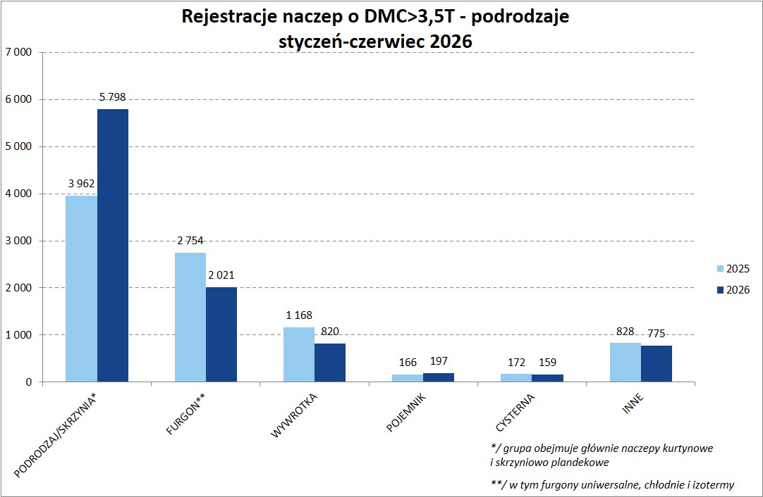
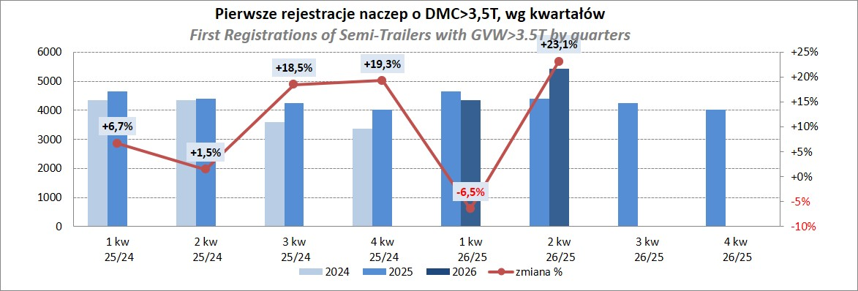
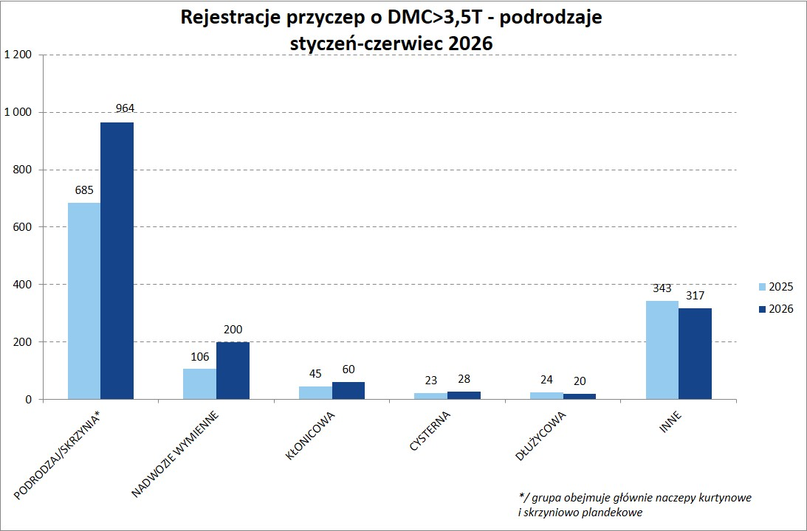
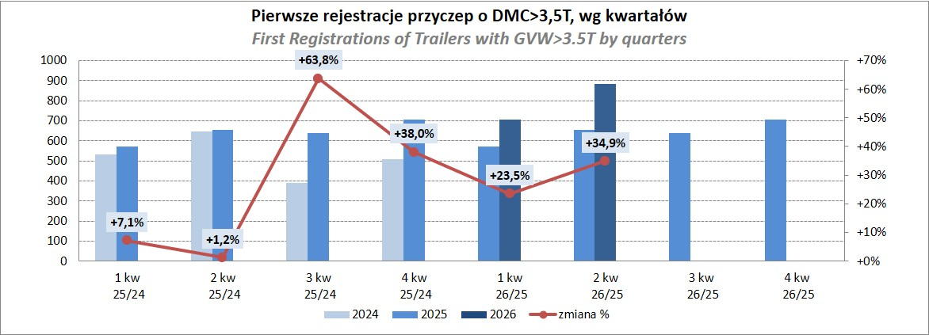
PZPM |  |  |  |  |  | 2026-06-08
Pierwsze rejestracje NOWYCH naczep* o DMC>3,5T, udział w rynku %
First Registrations of NEW Semi-Trailers with GVW>3.5T, Market Share %
Pozycja | Marka | Rok narastająco Styczeń - Czerwiec
 |  | YTD January - June
 |  | 2026 |  | 2025 |  | Zmiana % r/r
No. | Make
 |  | Ogółem | Udział % | Ogółem | Udział % | Change % y/y
 |  | Total | Mkt shr % | Total | Mkt shr %
1 | SCHMITZ CARGOBULL | 2,422 | 24.79% | 2,958 | 32.69% | -18.1%
2 | KRONE | 2,121 | 21.71% | 1,500 | 16.57% | 41.4%
3 | KOEGEL | 1,499 | 15.34% | 1,068 | 11.80% | 40.4%
4 | WIELTON | 1,167 | 11.94% | 1,147 | 12.67% | 1.7%
5 | SCHWARZMUELLER | 237 | 2.43% | 233 | 2.57% | 1.7%
6 | KAESSBOHRER | 210 | 2.15% | 224 | 2.48% | -6.3%
7 | FLIEGL | 167 | 1.71% | 158 | 1.75% | 5.7%
8 | BERGER | 151 | 1.55% | 102 | 1.13% | 48.0%
9 | KEMPF | 147 | 1.50% | 118 | 1.30% | 24.6%
10 | D-TEC | 128 | 1.31% | 106 | 1.17% | 20.8%
11 | BODEX | 120 | 1.23% | 151 | 1.67% | -20.5%
12 | FFB FELDBINDER | 109 | 1.12% | 68 | 0.75% | 60.3%
13 | CIMC | 90 | 0.92% | 18 | 0.20% | 400.0%
14 | INTER CARS - FEBER | 84 | 0.86% | 73 | 0.81% | 15.1%
15 | ZASŁAW | 78 | 0.80% | 93 | 1.03% | -16.1%
16 | MEGA | 62 | 0.63% | 67 | 0.74% | -7.5%
17 | MEILLER-KIPPER | 53 | 0.54% | 87 | 0.96% | -39.1%
18 | STAS | 50 | 0.51% | 58 | 0.64% | -13.8%
19 | SPITZER | 49 | 0.50% | 44 | 0.49% | 11.4%
 | KRAKER | 49 | 0.50% | 40 | 0.44% | 22.5%
 | Pozostałe / Others | 777 | 8.0% | 737 | 8.1% | 5.4%
 | OGÓŁEM / TOTAL | 9,770 | 100% | 9,050 | 100% | 8.0%
*/ bez rejestracji czasowych
Źródło: analizy PZPM na podstawie CEP

Przyczepy lekkie
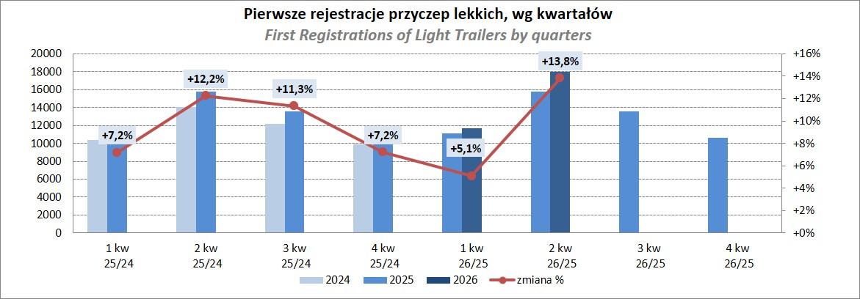
PZPM |  |  |  |  |  | 2026-07-08
Pierwsze rejestracje NOWYCH przyczep lekkich*, udział w rynku %
First Registrations of NEW Light Trailers, Market Share %
Pozycja | Marka | Rok narastająco Styczeń - Czerwiec
 |  | YTD January - June
 |  | 2026 |  | 2025 |  | Zmiana % r/r
No. | Make
 |  | Ogółem | Udział % | Ogółem | Udział % | Change % y/y
 |  | Total | Mkt shr % | Total | Mkt shr %
1 | NEPTUN-SORELPOL | 7,039 | 23.72% | 6,934 | 25.75% | 1.5%
2 | TEMA-TEMARED | 4,012 | 13.52% | 6,426 | 23.87% | -37.6%
3 | UNITRAILER | 2,661 | 8.97% | 0 | 0.00%
4 | BRENDERUP-THULE TRAILERS | 2,046 | 6.90% | 1,670 | 6.20% | 22.5%
5 | ZASŁAW | 1,779 | 6.00% | 1,725 | 6.41% | 3.1%
6 | FARO | 1,529 | 5.15% | 1,185 | 4.40% | 29.0%
7 | NIEWIADÓW | 1,440 | 4.85% | 1,178 | 4.38% | 22.2%
8 | MARTZ | 1,225 | 4.13% | 802 | 2.98% | 52.7%
9 | RYDWAN | 860 | 2.90% | 842 | 3.13% | 2.1%
10 | FRACHT | 559 | 1.88% | 503 | 1.87% | 11.1%
11 | WIOLA | 527 | 1.78% | 524 | 1.95% | 0.6%
12 | VESTA POLSKA | 496 | 1.67% | 235 | 0.87% | 111.1%
13 | WIDPOL | 483 | 1.63% | 441 | 1.64% | 9.5%
14 | TOP TRAILER | 329 | 1.11% | 242 | 0.90% | 36.0%
15 | LORRIES | 304 | 1.02% | 284 | 1.05% | 7.0%
16 | GŁOWACZ | 297 | 1.00% | 250 | 0.93% | 18.8%
17 | KAMCZEPKA | 278 | 0.94% | 26 | 0.10% | 969.2%
18 | STIM | 255 | 0.86% | 269 | 1.00% | -5.2%
19 | MASTER-TECH | 247 | 0.83% | 275 | 1.02% | -10.2%
20 | W.N.P. M.SUSKI | 205 | 0.69% | 209 | 0.78% | -1.9%
 | Pozostałe / Others | 3,101 | 10.5% | 2,903 | 10.8% | 6.8%
 | OGÓŁEM / TOTAL | 29,672 | 100% | 26,923 | 100% | 10.2%
*/ bez rejestracji czasowych
Źródło: analizy PZPM na podstawie CEP

Ranking_P-CR
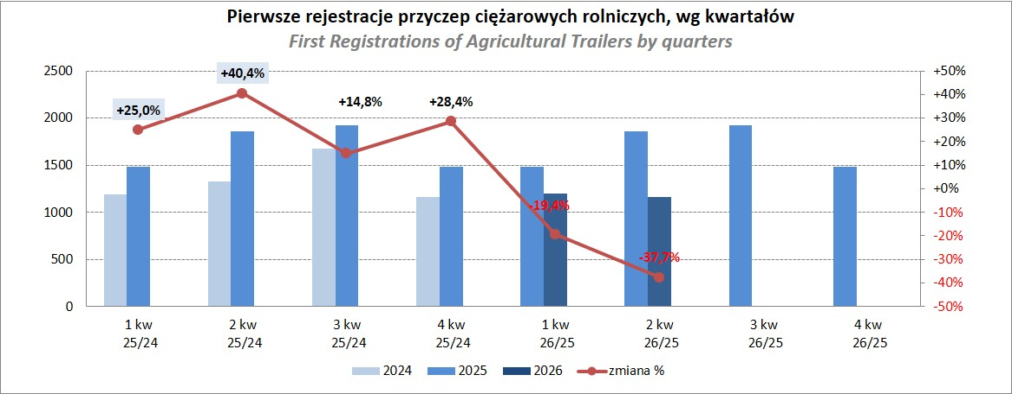
PZPM |  |  |  |  |  | 2026-07-08
Pierwsze rejestracje NOWYCH przyczep ciężarowych rolniczych*, udział w rynku %
First Registrations of NEW Agricultural Trailers, Market Share %
Pozycja | Marka | Rok narastająco Styczeń - Czerwiec
 |  | YTD January - June
 |  | 2026 |  | 2025 |  | Zmiana % r/r
No. | Make
 |  | Ogółem | Udział % | Ogółem | Udział % | Change % y/y
 |  | Total | Mkt shr % | Total | Mkt shr %
1 | PRONAR | 631 | 26.78% | 832 | 24.87% | -24.2%
2 | METAL-FACH | 292 | 12.39% | 534 | 15.96% | -45.3%
3 | MEPROZET | 245 | 10.40% | 116 | 3.47% | 111.2%
4 | POMOT | 137 | 5.81% | 85 | 2.54% | 61.2%
5 | METALTECH | 115 | 4.88% | 270 | 8.07% | -57.4%
6 | WIELTON | 106 | 4.50% | 210 | 6.28% | -49.5%
7 | ZASŁAW | 82 | 3.48% | 180 | 5.38% | -54.4%
8 | JOSKIN | 63 | 2.67% | 175 | 5.23% | -64.0%
9 | URSUS | 59 | 2.50% | 66 | 1.97% | -10.6%
 | PPHU WODZIŃSKI | 59 | 2.50% | 86 | 2.57% | -31.4%
11 | CYNKOMET | 49 | 2.08% | 48 | 1.43% | 2.1%
12 | TECHMONT | 47 | 1.99% | 69 | 2.06% | -31.9%
13 | FLIEGL | 44 | 1.87% | 98 | 2.93% | -55.1%
14 | MARPOL | 41 | 1.74% | 50 | 1.49% | -18.0%
15 | AGROMET PILMET | 39 | 1.66% | 25 | 0.75% | 56.0%
 | Pozostałe / Others | 347 | 14.7% | 501 | 15.0% | -30.7%
 | OGÓŁEM / TOTAL | 2,356 | 100% | 3,345 | 100% | -29.6%
*/ bez rejestracji czasowych
Źródło: analizy PZPM na podstawie CEP

Ranking_CR
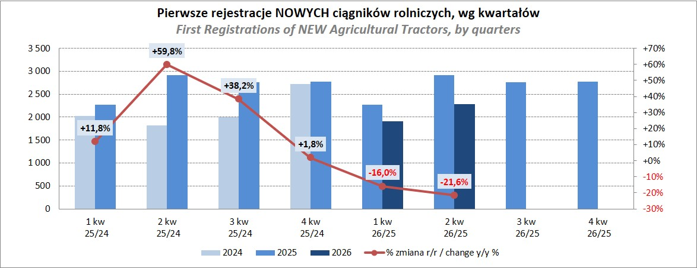
PZPM |  |  |  |  |  | 2026-07-08
Pierwsze rejestracje NOWYCH ciągników rolniczych*, udział w rynku %
First Registrations of NEW Agricultural Tractors*, Market Share %
Pozycja | Marka | Rok narastająco Styczeń - Czerwiec
 |  | YTD January - June
 |  | 2026 |  | 2025 |  | Zmiana % r/r
No. | Make
 |  | Ogółem | Udział % | Ogółem | Udział % | Change % y/y
 |  | Total | Mkt shr % | Total | Mkt shr %
1 | NEW HOLLAND | 617 | 14.73% | 805 | 15.53% | -23.4%
2 | JOHN DEERE | 492 | 11.74% | 596 | 11.50% | -17.4%
3 | KUBOTA | 390 | 9.31% | 498 | 9.61% | -21.7%
4 | DEUTZ-FAHR | 349 | 8.33% | 489 | 9.43% | -28.6%
5 | CASE IH | 241 | 5.75% | 410 | 7.91% | -41.2%
6 | CLAAS | 235 | 5.61% | 361 | 6.97% | -34.9%
7 | MASSEY FERGUSON | 212 | 5.06% | 291 | 5.61% | -27.1%
8 | SOLIS | 202 | 4.82% | 235 | 4.53% | -14.0%
9 | DAEDONG-KIOTI | 196 | 4.68% | 92 | 1.78% | 113.0%
10 | FENDT | 174 | 4.15% | 192 | 3.70% | -9.4%
11 | FARMTRAC | 128 | 3.05% | 152 | 2.93% | -15.8%
12 | LOVOL | 119 | 2.84% | 129 | 2.49% | -7.8%
13 | LS | 114 | 2.72% | 135 | 2.60% | -15.6%
14 | VALTRA | 110 | 2.63% | 245 | 4.73% | -55.1%
15 | AUPAX | 69 | 1.65% | 5 | 0.10% | 1280.0%
 | Pozostałe / Others | 542 | 12.9% | 548 | 10.6% | -1.1%
 | OGÓŁEM / TOTAL | 4,190 | 100% | 5,183 | 100% | -19.2%
*Pojazdy zarejestrowane jako Ciągniki Rolnicze bez wyróżnionych jako potencjalne ATV / UTV
** Liczby zawierają rejestracje czasowe na koniec miesięcy
Źródło: analizy PZPM na podstawie CEP

